SELECT PROVINCE
EN - APPLICATION CHART
Select Province: Choissisez votre province: | QC

EN - SELL SHEET
 | Current Labor Rates
 | Taux de main d'oeuvre en cours
 | AB | $171.00
 | BC | $181.00
 | MB | $164.00
 | NB | $142.00
 | NL | $142.00
 | NS | $142.00
FR - CHARTE D'APPLICATION
 | ON | $160.00 | QC
 | PEI | $134.00
 | QC | $152.00
FR - FICHE DE VENTE
 | SK | $164.00
 | YT | $181.00

 | Publication Date / Date de publication: | 2026-07-16

All published prices, trim specifications, and availability are subject to change without prior notice.
Tout prix, spécifications de versions et disponibilté d'accessoires publiés sont sujets à changer sans pré-avis.

27MY_HR-V_APP_EN

Honda Accessories
Model Name | HR-V
Model Year | 2027
S = Standard (accessory comes standard on this trim)
T = Tire Size Change (the size of the accessory wheel is smaller/larger than the OE Wheel. Customer will require new tires to fit these wheels.)
E = Exchange Standard Equipment (the size of the accessory wheel is the same size as the OE wheel and therefore they can use the OE tire.)
N/A = Not Applicable (accessory cannot be applied to this trim)

 |  |  |  |  | Province
1.0 Packages and Kits |  |  |  |  | QC
Description | Part Number | Dealer Net | List Price | FRT | Installed Price |  |  |  |  | Comments
 |  |  |  |  |  | LX 2WD | LX AWD | AWD Sport | EX-L Navi
Protection Package | 23HRV-PRO-PK | $260.10 | $481.00 | 0.2 | $511.40 | • | • | • | •
All Season Floor Mats | 08P17-3V0-110
Cargo Tray | 08U45-3V0-100

Protection Package Advance | 26HRV-PRO-PKA | $517.50 | $831.60 | 0.6 | $922.80 | • | • | • | • | 10% discount applied.
All Season Floor Mats | 08P17-3V0-110
Cargo Tray | 08U45-3V0-100
Cargo Cover | 08U35-3V0-310
Rear Seat Back Protector | 08P30-3V0-100

Cold Weather Package | 23HRV-COLD-PKG | $230.85 | $405.00 | 1.4 | $617.80 | • | • | • | • | 5% discount applied.
Engine Block Heater | 08T44-SNA-302
Optimate 12V Auto Battery Charger/Maintainer | 31670-BMS-004H

Rugged Package | 27HRV-RUG-PKG | $977.00 | $1,628.00 | 2.8 | $2,053.60 | • | • | • | •
Grille Trim | 08F23-3V0-100A
Lower Door Garnish | 08F57-3V0-100
Fender Flares | 08P21-3V0-100

2.0 Wheels and Wheel Accessories
Description | Part Number | Dealer Net | List Price | FRT | Installed Price |  |  |  |  | Comments
 |  |  |  |  |  | LX 2WD | LX AWD | AWD Sport | EX-L Navi
EKM3 - 17" Alloy Wheel | 442-770-6545BH | $720.00 | $908.00 | 1.6 | $1,151.20 | E | E | N/A | N/A | Priced as a set of 4. Tires Sold Separately
17" Glint Black Alloy Wheels | 08W17-3V0-100 | $1,712.00 | $2,444.00 | 1.6 | $2,687.20 | E | E | N/A | T | Priced as a set of 4. Tires Sold Separately
Wheel Locks - Black | 08W42-TGG-301 | $61.00 | $102.00 | 0.2 | $132.40 | • | • | • | •
Wheel Locks - Chrome | 08W42-SNA-301 | $44.00 | $73.00 | 0.2 | $103.40 | • | • | • | •
Wheel Lug Nuts - Black | 08W42-TGG-100 | $57.00 | $91.00 | 0.2 | $121.40 | • | • | • | • | One (1) Set = Four (4) lug nuts.
Wheel Lug Nuts - Black (Full Set) | BLKLUGNUTS | $285.00 | $455.00 | 0.8 | $576.60 | • | • | • | • | Full Set = 20 lug nuts (5 sets). A complete install requires a full set for 4 wheels.

3.0 Exterior
Description | Part Number | Dealer Net | List Price | FRT | Installed Price |  |  |  |  | Comments
 |  |  |  |  |  | LX 2WD | LX AWD | AWD Sport | EX-L Navi
Front Lower Trim | 08F23-3V0-100 | $227.00 | $378.00 | 1.1 | $545.20 | • | • | • | • | Silver trim
Side Lower Trim | 08F04-3V0-100 | $275.00 | $458.00 | 1.4 | $670.80 | • | • | • | • | Silver trim
Rear Lower Trim | 08F24-3V0-100 | $228.00 | $380.00 | 1.2 | $562.40 | • | • | • | • | Silver trim
Grille Trim | 08F23-3V0-100A | $231.00 | $385.00 | 1.1 | $552.20 | • | • | • | • | Black
Emblems
Black Emblems - "HR-V" & "H" marks | 08F20-3V0-100 | $106.00 | $177.00 | 2 | $481.00 | • | • | • | • | Gloss Black - includes font and rear "H" marks and "HR-V" badge
Black Emblem - "Sport" | 08F20-3V0-100B | $44.00 | $73.00 | 0.2 | $103.40 | N/A | N/A | • | N/A | Gloss Black - "Sport" badge
Lower Door Garnish | 08F57-3V0-100 | $296.00 | $493.00 | 0.4 | $553.80 | • | • | • | • | Cannot be installed with Body Side Moulding
Fender Flares | 08P21-3V0-100 | $450.00 | $750.00 | 1.3 | $947.60 | • | • | • | • | Replaces Front and Rear Splash Guards
Moonroof Visor | 08R01-T20-300 | $174.00 | $290.00 | 0.3 | $335.60 | N/A | N/A | • | • | Cannot be installed with Roof Carrier
Door Visor | 08R04-3V0-100A | $255.00 | $425.00 | 0.5 | $501.00 | • | • | • | N/A
Door Visor | 08R04-3V0-100B | $255.00 | $425.00 | 0.5 | $501.00 | N/A | N/A | N/A | •
Tailgate Spoiler | 08F02-3V0-1Q0 | $399.00 | $665.00 | 0.3 | $710.60 | • | • | • | • | Berlina Black
Roof Carrier | 08L02-3V0-301 | $531.00 | $885.00 | 0.4 | $945.80 | • | • | • | • | Cannot be installed with Moonroof Visor
Roof Attachments
Roof Bike Attachment, Frame Mount | 08L07-E09-101 | $393.00 | $561.00 | 0.6 | $652.20 | • | • | • | • | Requires Roof Carrier
Roof Kayak Attachment | 08L09-E09-101 | $442.00 | $737.00 | 0.2 | $767.40 | • | • | • | •
Roof Ski/Snowboard Attachment | 08L03-E09-300C | $426.00 | $710.00 | 0.2 | $740.40 | • | • | • | •
Roof Surfboard Attachment | 08L05-E09-100 | $213.00 | $355.00 | 0.4 | $415.80 | • | • | • | •
Roof Basket | 08L20-E09-101C | $586.00 | $977.00 | 0.4 | $1,037.80 | • | • | • | • | Requires Roof Carrier and Roof Basket Bolt Kit
Roof Basket Bolt Kit | 08L20-E09-100D | $17.00 | $28.00 | 0 | $28.00 | • | • | • | •
Hatch Tent | 08Z04-SCV-110B | $490.00 | $700.00 | 0 | $700.00 | • | • | • | •
Body Side Moulding
Platinum White Pearl (NH-883P) | 08P05-3V0-110 | $220.00 | $367.00 | 0.4 | $427.80 | • | • | • | • | Cannot be installed with Lower Door Ganish
Modern Steel Metallic (NH-797M) | 08P05-3V0-130 | $220.00 | $367.00 | 0.4 | $427.80 | N/A | N/A | • | N/A
Urban Grey Pearl (NH-912P) | 08P05-3V0-140 | $220.00 | $367.00 | 0.4 | $427.80 | N/A | N/A | N/A | •
Crystal Black Pearl (NH-731P) | 08P05-3V0-150 | $220.00 | $367.00 | 0.4 | $427.80 | • | • | • | •
Milano Red (R-81) | 08P05-3V0-160 | $220.00 | $367.00 | 0.4 | $427.80 | N/A | N/A | • | •
Nordic Forest Pearl (G-553P) | 08P05-3V0-1A0 | $220.00 | $367.00 | 0.4 | $427.80 | N/A | N/A | N/A | •
Door Edge Guards
Platinum White Pearl (NH-883P) | 08P20-3V0-110A | $151.00 | $252.00 | 0.4 | $312.80 | • | • | • | •
Modern Steel Metallic (NH-797M) | 08P20-3V0-130A | $151.00 | $252.00 | 0.4 | $312.80 | N/A | N/A | • | N/A
Urban Grey Pearl (NH-912P) | 08P20-3V0-140A | $151.00 | $252.00 | 0.4 | $312.80 | N/A | N/A | N/A | •
Crystal Black Pearl (NH-731P) | 08P20-3V0-150A | $151.00 | $252.00 | 0.4 | $312.80 | • | • | • | •
Milano Red (R-81) | 08P20-3V0-160A | $151.00 | $252.00 | 0.4 | $312.80 | N/A | N/A | • | •

4.0 Interior
Description | Part Number | Dealer Net | List Price | FRT | Installed Price |  |  |  |  | Comments
 |  |  |  |  |  | LX 2WD | LX AWD | AWD Sport | EX-L Navi
All Season Floor Mats | 08P17-3V0-110 | $173.00 | $288.00 | 0.1 | $303.20 | • | • | • | • | Cannot be installed with Contoured High-Wall Carpet Floor Mats
Contoured High-Wall Carpet Floor Mats | 08P15-3V0-110 | $235.00 | $392.00 | 0.1 | $407.20 | • | • | • | • | Cannot be installed with All Season Floor Mats
Cargo Tray | 08U45-3V0-100 | $116.00 | $193.00 | 0.1 | $208.20 | • | • | • | •
Cargo Cover | 08U35-3V0-310 | $144.00 | $240.00 | 0.2 | $270.40 | • | • | • | •
Rear Seat Back Protector | 08P30-3V0-100 | $142.00 | $203.00 | 0.2 | $233.40 | • | • | • | •
Door Sill Protection Film | 08P04-3V0-100 | $105.00 | $175.00 | 0.4 | $235.80 | • | • | • | •
Cargo Net | 08L96-3V0-300 | $60.00 | $100.00 | 0.1 | $115.20 | • | • | • | •
Ashtray, cup holder style | 08U25-STK-413 | $41.00 | $68.00 | 0 | $68.00 | • | • | • | •

5.0 Electrical
Description | Part Number | Dealer Net | List Price | FRT | Installed Price |  |  |  |  | Comments
 |  |  |  |  |  | LX 2WD | LX AWD | AWD Sport | EX-L Navi
Engine Block Heater | 08T44-SNA-302 | $149.00 | $248.00 | 1.4 | $460.80 | • | • | • | •
Optimate 12V Auto Battery Charger/Maintainer | 31670-BMS-004H | $94.00 | $157.00 | 0 | $157.00 | • | • | • | •
Optimate Battery Lead | 31670-BMS-LEAD | $20.00 | $28.00 | 0 | $28.00 | • | • | • | •

6.0 Paint Pens
Description | Part Number | Dealer Net | List Price | FRT | Installed Price |  |  |  |  | Comments
 |  |  |  |  |  | LX 2WD | LX AWD | AWD Sport | EX-L Navi
Platinum White Pearl (NH-883P) | TUCH-NH883P-A1 | $13.25 | $22.00 | 0 | $22.00 | • | • | • | •
Solar Reflection Silver Metalic (NH-932M) | TUCH-NH932M-A1 |  |  |  |  | • | • | • | •
Modern Steel Metallic (NH-797M) | TUCH-NH797M-A1 |  |  |  |  | N/A | N/A | • | N/A
Urban Grey Pearl (NH-912P) | TUCH-NH912P-A1 |  |  |  |  | N/A | N/A | N/A | •
Crystal Black Pearl (NH-731P) | TUCH-NH731P-A1 |  |  |  |  | • | • | • | •
Milano Red (R-81) | TUCH-R81-A1 |  |  |  |  | N/A | N/A | • | •
Nordic Forest Pearl (G-553P) | TUCH-G553P-A1 |  |  |  |  | N/A | N/A | N/A | •
Racing Blue Pearl (B-637P) | TUCH-B637P-A1 |  |  |  |  | N/A | N/A | • | N/A

Find Sanding Needles | TUCH-NEEDLES | $9.50 | $15.75 | 0 | $15.75 | • | • | • | • | Quantity of 5.
Fine Sanding Sticks | TUCH-STICKS | $2.45 | $4.00 | 0 | $4.00 | • | • | • | • | Quantity of 5.
Paint Pen Replacement Tips | TUCH-TIPS | $12.75 | $21.00 | 0 | $21.00 | • | • | • | • | Quantity of 25.

Publication Date: | All published prices, trim specifications, and availability are subject to change without prior notice.
2026-07-16 | Red Pricing = Promotional Pricing - offered for a limited time only and on a first come, first serve basis.

27MY_HR-V_SELL_EN
2027 Honda HR-V
200 | 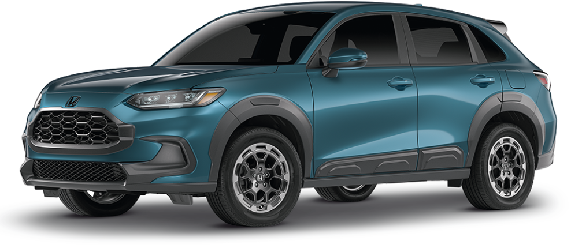 |  |  |  |  |  |  |  | 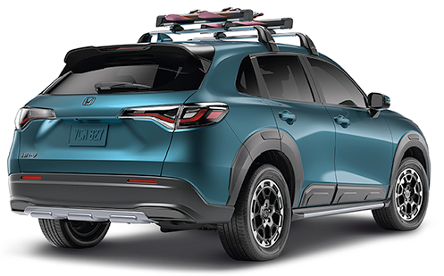

POPULAR ACCESSORIES
20
150 | 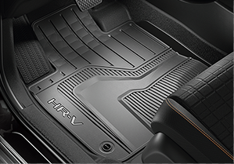 |  |  |  |  | 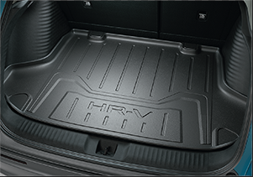 |  |  |  |  | 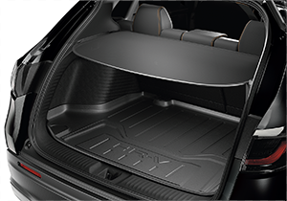

20 | All Season Floor Mats |  |  |  |  | Cargo Tray |  |  |  |  | Cargo Cover
20 | $303 | $1.38 | /wk * | (6.99%) |  | $208 | $0.95 | /wk * | (6.99%) |  | $270 | $1.23 | /wk * | (6.99%)

150 | 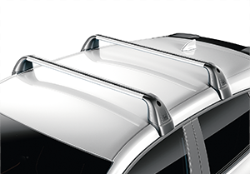 |  |  |  |  | 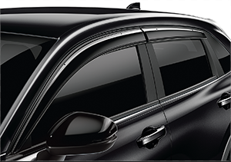 |  |  |  |  | 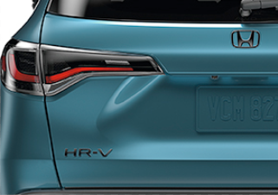

20 | Roof Carrier |  |  |  |  | Door Visor |  |  |  |  | Black Emblems - "HR-V" & "H" marks
50 | $946 | $4.31 | /wk * | (6.99%) |  | $501 | $2.28 | /wk * | (6.99%) |  | $481 | $2.19 | /wk * | (6.99%)

150 | 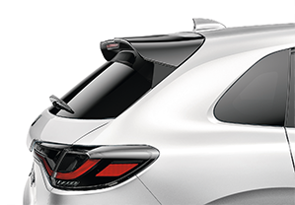 |  |  |  |  | 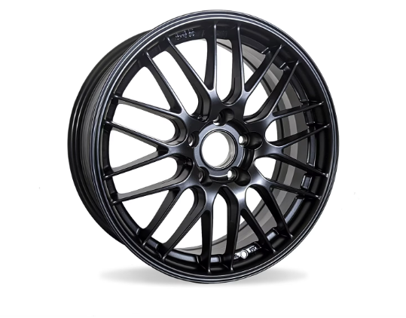 |  |  |  |  | 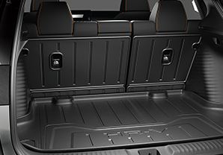

20 | Tailgate Spoiler |  |  |  |  | EKM3 - 17" Alloy Wheel |  |  |  |  | Rear Seat Back Protector
50 | $711 | $3.24 | /wk * | (6.99%) |  | $1,151 | $5.25 | /wk * | (6.99%) |  | $233 | $1.06 | /wk * | (6.99%)

 | Genuine Honda Accessories purchased with a new Honda vehicle include a 3 year / 60,000 km manufacturer's warranty.
 | Vehicle accessories purchased after vehicle sale include a 1 year / 20,000km manufacturer's warranty.
20 | *Prices shown include the cost of installation.
60 | *For informational purposes only. Weekly amounts shown are estimated payments based on a 60 month finance contract at 6.99% APR (including the cost of installation). Applicable taxes and fees are extra. Accessories cannot be financed on their own and must be financed through Honda Canada Finance Inc., on approved credit, in conjunction with a Honda vehicle. Representative finance example: $350.00 financed at 6.99% APR equals $1.60 weekly for 60 months. 260 weekly payments required. Cost of borrowing is $64.80 for a total obligation of $414.80. Actual payment amounts will vary based on APR, finance contract term and cost of the applicable accessories. Conditions apply. See your Honda dealer for full details.
 | *More customized weekly payment options & accessories can be seen on Honda.ca - Build & Price
20
18 | (6.99%) | 0.0699
7.5 | 12 | 8 | 8 | 10 | 8.5 | 12 | 8 | 8 | 10 | 8.5 | 12 | 8 | 8 | 10 | 7.5
Publication Date: | 2026-07-16 | All published prices, trim specifications, and availability are subject to change without prior notice. |  |  |  |  |  |  |  |  |  |  |  | Province | QC

